Worksheet
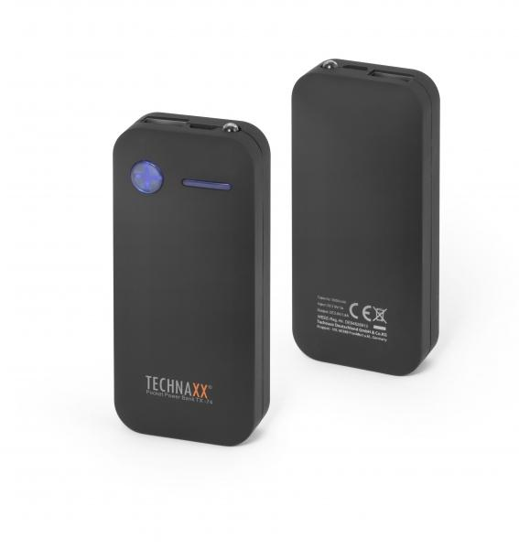
Technaxx Pocket Power Bank 5000mAh TX-74

Artikelnummer | 4636 |  | VE | 50
EAN | 4260358120614 |  | Stück pro Palette | Keine Angabe
Zollnummer | 85044055900 |  | Lagen Pro Palette | Keine Angabe

Abmessungen - Artikel
Länge(cm) | Breite(cm) | Höhe(cm) | Gewicht(g)
9.3 | 4.3 | 2.2 | 130

Abmessungen - Artikelverpackung
Länge(cm) | Breite(cm) | Höhe(cm) | Leergewicht(g) | Gewicht(g) Artikel+Verpackung
9 | 17 | 2 | 0 | 180

Abmessungen - VE Karton (Masterkarton)
Länge(cm) | Breite(cm) | Höhe(cm) | Gewicht(g)
47 | 27 | 20 | 10180

Verpackung - Bestandteile
Rest Zubehör (g) | Papier/Pappe (g) | Styropor (g) | Kunstst. Hohlkörper(g) | Kunstst. Folien(g) | Materialverbunde (g)
0 | 0 | 0 | 0 | 0 | 0

Weiterführende Informationen
Technaxx Reseller Portal

